关系图
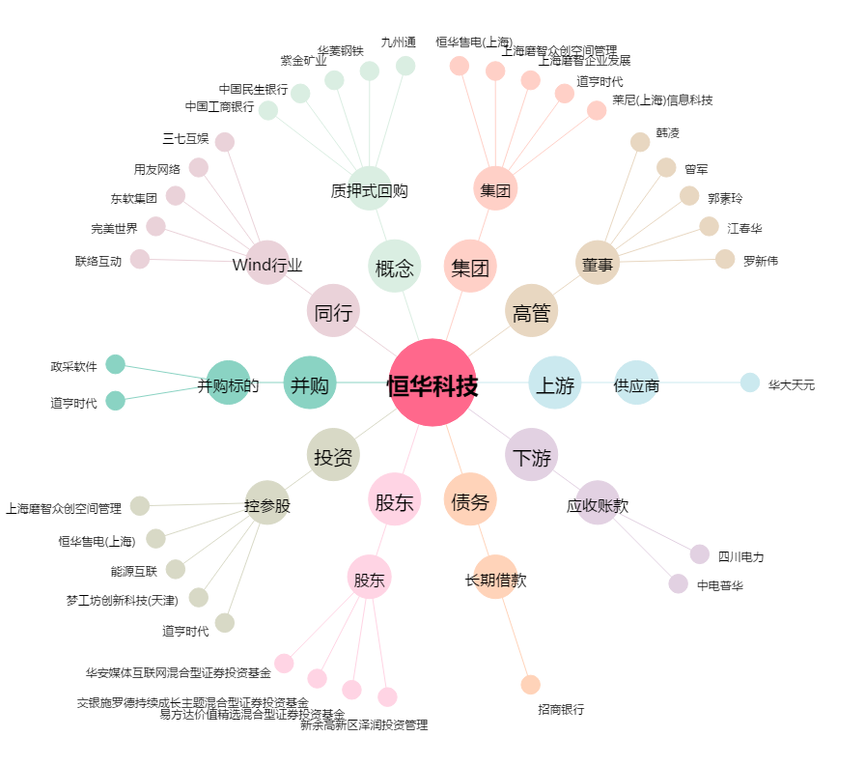
恒华科技[300365.SZ] - 关系概览图

